Info
Information

- Rapportera endast nya händelser samt eller in och utskrivningar. Övriga barn är registrerade som ni tidigare angivit.
- Alla rutor för respektive barn måste fyllas i
- Varje ruta behöver fyllas i enligt formatet som framgår av rubriken

Klicka på den lilla pilen för att få fram rullistan | Då ser det ut såhär. Välj ett av alternativen
 | 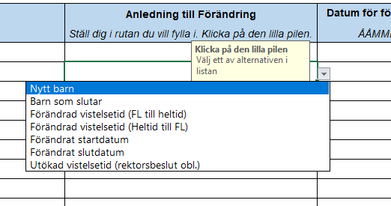

Kategori:
Nytt barn
Barn som slutar
Förändrad vistelsetid (FL till heltid)
Förändrad vistelsetid (Heltid till FL)
Förändrat startdatum
Förändrat slutdatum
Utökad vistelsetid (beslut obl.)
Byte av barngrupp

Omfattning
Heltid
Föräldraledighet

Eget barn
Ja
Nej

Vad är anledningen till att barnet rapporteras in?
Barnet ska skrivas in på förskolan
Barnet har sagt upp sin plats på förskolan
Barnet är registrerat som föräldraledigt men ska gå upp i tid med anledning av arbete/studier (obs: Ej "utökad vistelsetid")
Barnet är registrerat som heltid men ska gå ner i tid till föräldraledigt
Barnets startdatum har förändrats utifrån tidigare inskickad information
Barnets stoppdatum har förändrats utifrån tidigare inskickad information
Barnet får utökad vistelsetid med anledning av eget behov, trots att VH är hemma med yngre syskon. Beslut obligatoriskt.
Barnet flyttas från en barngrupp till en annan

Barnets vistelsetidsomfattning/Barnets grund för placering.
Barnets vistelsetider utgår från familjens behov vid arbete, studier eller annan sysselsättning samt utökad vistelsetid
Barnet går 15 tim/veckan då vårdnadshavare är föräldraledigt med annat barn

Är barnet dagbarnvårdarens egna barn?

Kommun
Malmö
Annan

Månader
Januari
Februari
Mars
April
Maj
Juni
Juli
Augusti
September
Oktober
November
December

